Задание 1
Задание 1: Составьте отчёт о дефекте в приложенной ниже форме. 1. Заголовок (название дефекта): помните про правило «Что? Где? Когда?» 2. Шаги для воспроизведения: полностью описывайте шаги. Совет: убедитесь, что вы можете воспроизвести дефект по собственым шагам. 3. Тестовое окружение указывайте в шагах для воспроизведения. 4. Если у вас установлен Redmine, внесите его туда. Если нет, для практики внесите его в Redmine (доступ указан по ссылке https://www.notion.so/geekbrainsru/985379c16da749169f41597fb0ec45c1?v=867363b375e1482da8ac88b0a64f31e6).

№ дефекта | Ссылка на видео | Summary | Шаги для воспроизведения | Фактический результат | Ожидаемый результат
1 | https://www.youtube.com/watch?v=XPD38ZW8MMs | Отображается HTML - код на странице подробного описания товара (More info) , если поменять язык на сайте на английский | 1. Перейти на сайт https://www.myutilitybag.com 2. Перейти в раздел "Shop" кликнув по ссылке расположенной в header главной страницы слева 3. Перейти в подробное описание какого-либо товара кликнув на его название под изображением 4. Поменять язык на английский в выпадающем списке расположенном в правой части header или убедиться , что выставлен английский язык Тестовое окружение Браузер Opera 75.0.3969.149 ОС Windows 10 х64 | 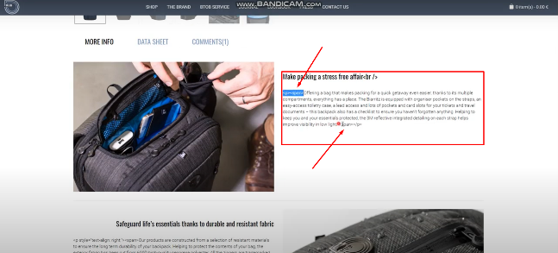 В описании товара в начале и конце абзацев отображается HTML - код Ссылка на Redmine http://185.241.195.105:81/issues/1347 | Описание товара отображается только на английском языке

Задание 4
Задание 4 (не обязательное). Найдите на сайтах (произвольных) два дефекта, связанных с нефункциональным тестированием.

№ | Дефект, найденый при... | Описание сути дефекта | Место для скриншота
1 | ...тестировании пользовательского интерфейса (GUI-тестирование). | Описание (summary): названия загруженных файлов выходят за границы блока в разделе специализированные знания Шаги для воспроизведения: 1. Перейти на мобильную версию сайта https://nest.testbirds.com 2. Перейти в профиль авторизованного пользователя нажав на аватарку в правом верхнем углу через выпадающий список 3. Перейти вниз страницы 4. Открыть вкладку "Специализированные знания" нажатием на название вкладки 5. Нажать кнопку "Редактировать" 6. Нажать кнопку "Добавить" и загрузить один или несколько файлов название которых состоит не менее чем из 34х знаков 7. Нажать кнопку "Сохранить" Фактический результат: названия загруженных и сохраненных на сайте файлов имеющих длину названия более 34х знаков выходят за границы блока Ожидаемый результат: названия загруженных и сохраненных на сайте файлов имеющих любую длину не выходят за границы блока Тестовое окружение: Устройство: Redmi 8 OC: MIUI Global 12.0.1 Браузер: Opera Mobile 62.3.3146.57763 | 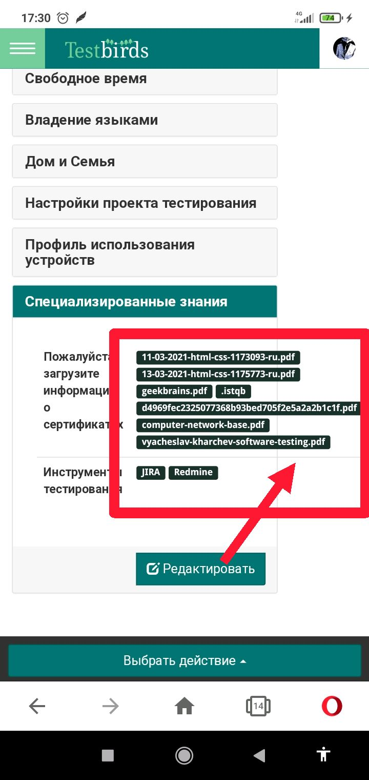
2 | ...тестировании удобства использования приложения (нефункциональное тестирование). | Описание (summary): интерактивная кнопка "Колокольчик" наезжает на интерактивную кнопку подписки на курс всплывающего баннера на странице подробного описания при переходе в footer страницы Шаги для воспроизведения: 1. Перейти на сайт http://mindsmapped.com 2. Выбрать любой курс на главной странице и перейти на страницу подробного описания курса нажав на его название 3. Перейти вниз (footer) страницы Фактический результат: интерактивная кнопка "Колокольчик" наезжает на интерактивную кнопку подписки на курс всплывающего баннера , появляется возможность случайного выбора нежелаемой функции Ожидаемый результат: всплывающие элементы не перекрывают друг друга и не накладываются один на другой Тестовое окружение: Устройство: Redmi 8 OC: MIUI Global 12.0.1 Браузер: Opera Mobile 62.3.3146.57763 | 